2x3
Modelo de Transporte
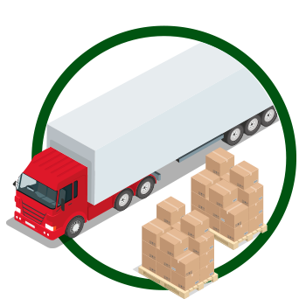

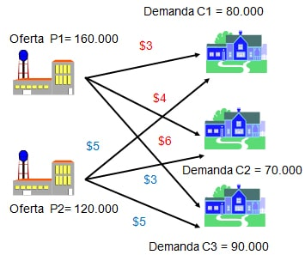
 |  |  | Costo de transportar una unidad del origen al destino
 |  |  |  | Clientes
 |  |  | Almacén | C1 | C2 | C3 | Oferta |  | Total de Producción (O) = |  | 280,000
 |  |  | A1 | $3 | $4 | $6 | 160,000 |  | Total de Demanda (D) = |  | 240,000
 |  |  | A2 | $5 | $3 | $5 | 120,000 |  | Diferencia (O - D) = |  | 40,000
 |  |  | Demanda | 80,000 | 70,000 | 90,000
 |  |  |  |  |  |  |  |  | FUNCIÓN OBJETIVO
 |  |  |  |  |  |  |  |  | Total Costo Mín (Z) = |  | $940,000
 |  |  | Unidades transportadas del origen al destino
 |  |  |  | Clientes |  |  | RESTRICCIONES
 |  |  | Almacén | C1 | C2 | C3 | TOTAL | SIGNO | Oferta
 |  |  | A1 | 80,000 | 40,000 | 0 | 120,000 | <= | 160,000 | Unidades Disponibles
 |  |  | A2 | 0 | 30,000 | 90,000 | 120,000 | <= | 120,000
 |  |  | TOTAL | 80,000 | 70,000 | 90,000
Fuentes | Demanda | RESTRICCIONES | SIGNO | = | = | =
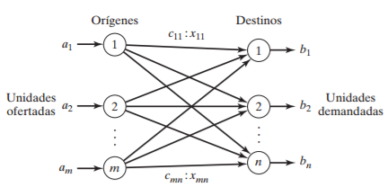
 |  |  | Demanda | 80,000 | 70,000 | 90,000
 |  |  |  | Unidades Requeridas

